Додаток А-1
Додаток А-1
Худі на замку з логотипом | 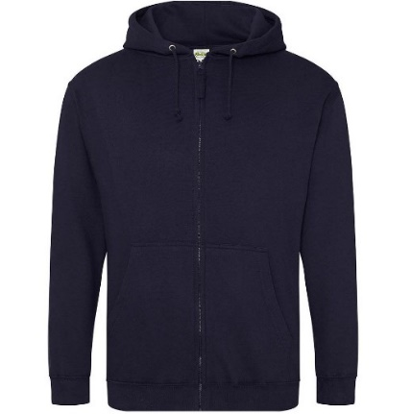
Жилет утеплений на замку з логотипом | 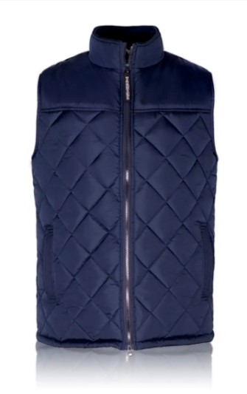
Карта Україна А4, дерево | 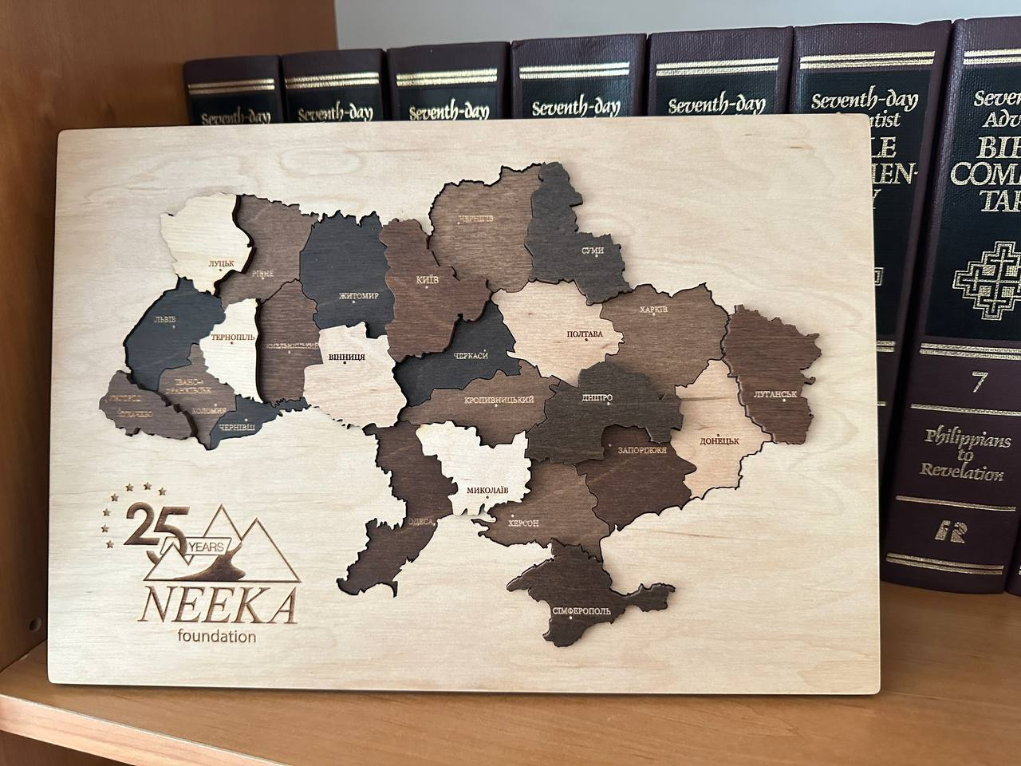
Чашка скляна з логотипом | 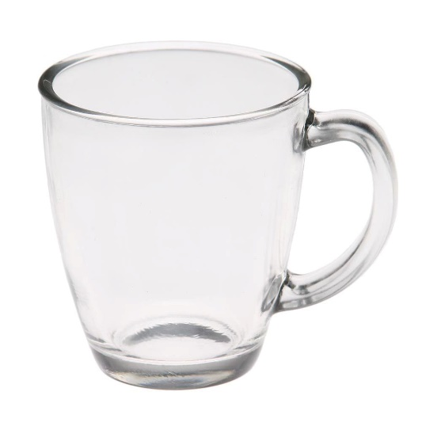
Візитка одностороння, ламінована | 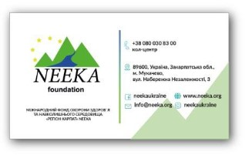
Табличка магнітна А4 | 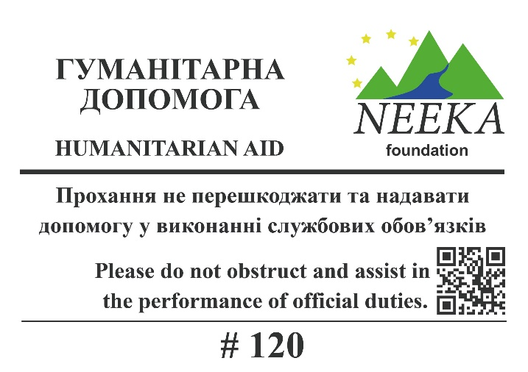
Табличка пластикова А4 | 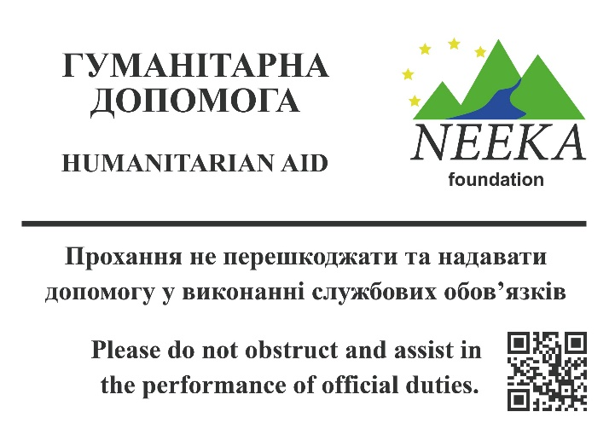
Ручка кулькова з логотипом | 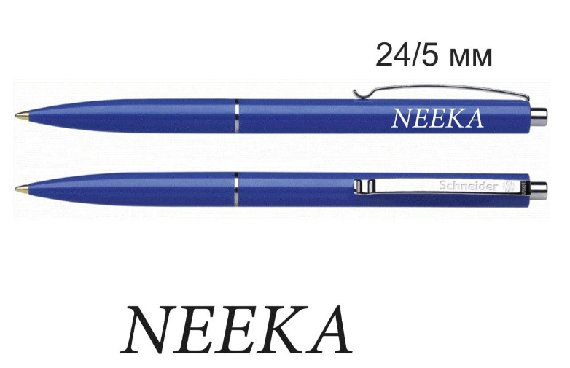
Євробуклет Тип 1 | 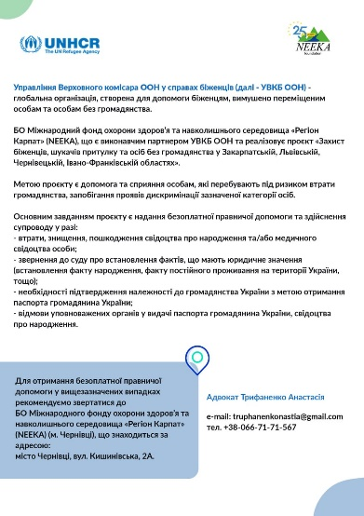 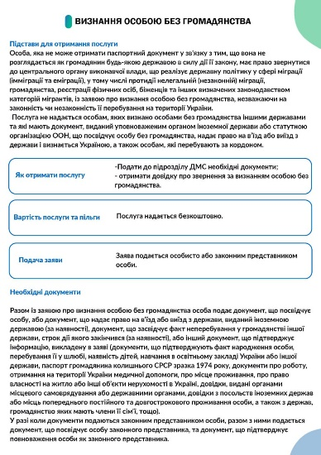
Євробуклет Тип 2 | 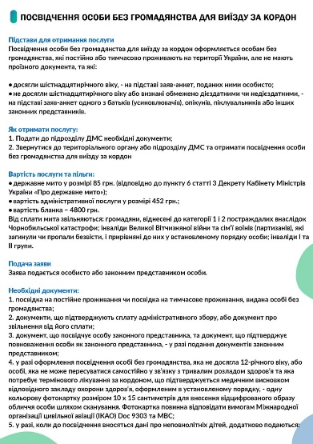 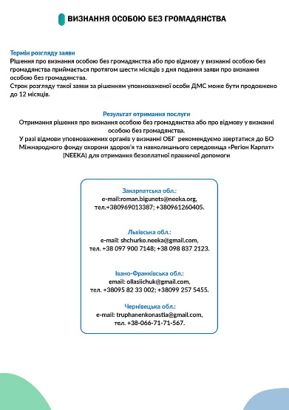
Євробуклет Тип 3 | 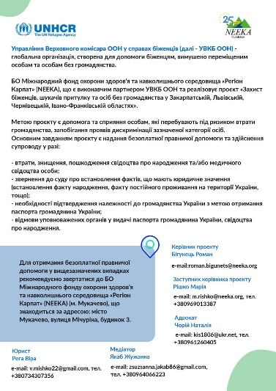
Кишеня для бейджа прозора | 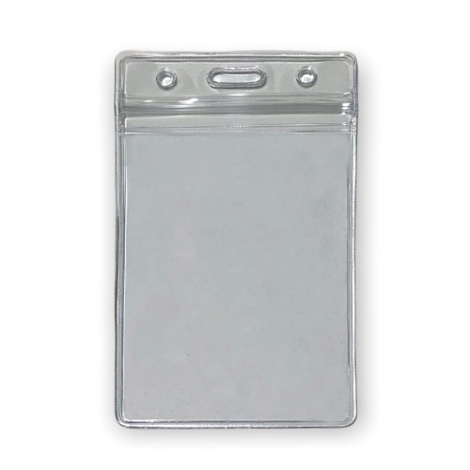
Шнурок до бейджика з логотипом
Календар настінний А3 (13 листів) | 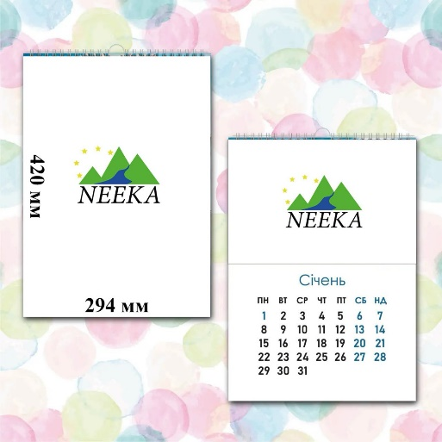
Календар настінний квартальний на дві пружини | 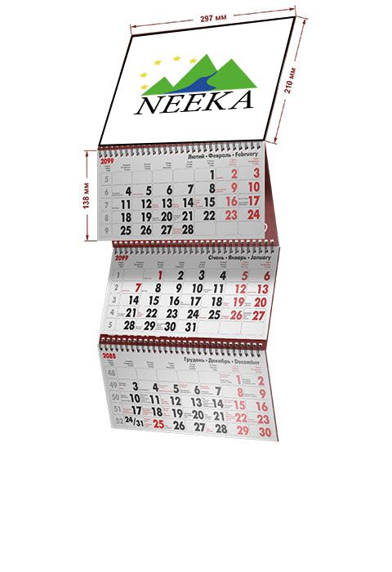
Календар настільний, трикутник | 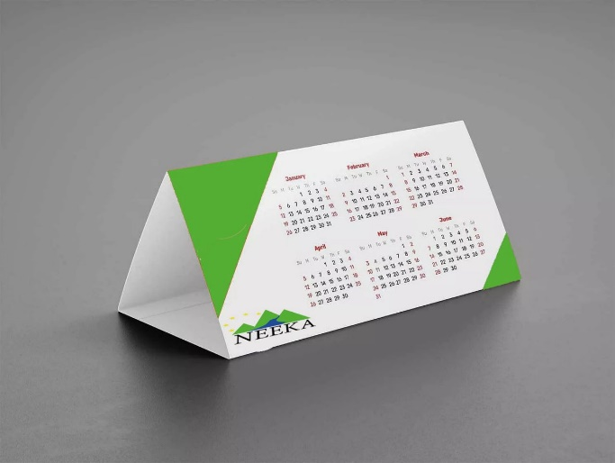
Логотип 1 | 
Логотип 2 | 

Затверджено:
Директор МФОЗНС "Регіон Карпат"__________________Пірчак А.І.

